86 労働力人口比率（男性）
86 労働力人口比率（男性）

 | 時点 2020(R2)年10月1日（５年毎）
 | 単位 ％ |  |  |  |  |  |  |  | 偏差値 |  | 56.8
順位 |  | 都道府県名 |  | 数 値 |  |  | 順位 | 都道府県名 |  | 数 値

 |  | 0 | 全 国 |  | 71.6 | 0.0 | 24 | 0 | 岩 手 |  | 70.7
1 |  | 0 | 東 京 |  | 76.0 | 0.0 | 25 | 0 | 山 形 |  | 70.6
2 |  | 0 | 愛 知 |  | 74.3 | 0.0 | 25 | 0 | 福 岡 |  | 70.6
3 |  | 0 | 神奈川 |  | 73.0 | 0.0 | 27 | 0 | 鳥 取 |  | 70.3
4 |  | 0 | 福 井 |  | 72.8 | 0.0 | 28 | 0 | 兵 庫 |  | 70.0
5 |  | 0 | 埼 玉 |  | 72.6 | 0.0 | 28 | 0 | 岡 山 |  | 70.0
6 |  | 0 | 滋 賀 |  | 72.5 | 0.0 | 30 | 0 | 青 森 |  | 69.8
7 |  | 0 | 長 野 |  | 72.4 | 0.0 | 30 | 0 | 京 都 |  | 69.8
8 |  | 0 | 栃 木 |  | 72.0 | 0.0 | 30 | 0 | 島 根 |  | 69.8
8 |  | 0 | 山 梨 |  | 72.0 | 0.0 | 33 | 0 | 新 潟 |  | 69.7
8 |  | 0 | 静 岡 |  | 72.0 | 0.0 | 34 | 0 | 北海道 |  | 69.5
11 |  | ◎ | 千 葉 |  | 71.8 | 0.0 | 35 | 0 | 和歌山 |  | 69.4
12 |  | 0 | 宮 城 |  | 71.6 | 0.0 | 35 | 0 | 熊 本 |  | 69.4
12 |  | 0 | 岐 阜 |  | 71.6 | 0.0 | 37 | 0 | 香 川 |  | 69.3
14 |  | 0 | 三 重 |  | 71.5 | 0.0 | 38 | 0 | 秋 田 |  | 68.6
15 |  | 0 | 富 山 |  | 71.4 | 0.0 | 38 | 0 | 愛 媛 |  | 68.6
15 |  | 0 | 沖 縄 |  | 71.4 | 0.0 | 40 | 0 | 大 分 |  | 68.5
17 |  | 0 | 群 馬 |  | 71.3 | 0.0 | 41 | 0 | 長 崎 |  | 68.4
17 |  | 0 | 佐 賀 |  | 71.3 | 0.0 | 41 | 0 | 宮 崎 |  | 68.4
19 |  | 0 | 福 島 |  | 71.2 | 0.0 | 41 | 0 | 鹿児島 |  | 68.4
19 |  | 0 | 石 川 |  | 71.2 | 0.0 | 44 | 0 | 山 口 |  | 67.9
19 |  | 0 | 広 島 |  | 71.2 | 0.0 | 45 | 0 | 徳 島 |  | 67.1
22 |  | 0 | 茨 城 |  | 71.0 | 0.0 | 46 | 0 | 高 知 |  | 66.9
23 |  | 0 | 大 阪 |  | 70.9 | 0.0 | 47 | 0 | 奈 良 |  | 66.8
労働力人口比率 （男性）
北海道 | 69.5
青 森 | 69.8
岩 手 | 70.7
宮 城 | 71.6
秋 田 | 68.6
山 形 | 70.6
福 島 | 71.2
茨 城 | 71
栃 木 | 72
群 馬 | 71.3
埼 玉 | 72.6
千 葉 | 71.8
東 京 | 76
神奈川 | 73
新 潟 | 69.7
富 山 | 71.4
石 川 | 71.2
福 井 | 72.8
山 梨 | 72
長 野 | 72.4
岐 阜 | 71.6
静 岡 | 72
愛 知 | 74.3
三 重 | 71.5
滋 賀 | 72.5
京 都 | 69.8
大 阪 | 70.9
兵 庫 | 70
奈 良 | 66.8
和歌山 | 69.4
鳥 取 | 70.3
島 根 | 69.8
岡 山 | 70
広 島 | 71.2
山 口 | 67.9
徳 島 | 67.1
香 川 | 69.3
愛 媛 | 68.6
高 知 | 66.9
福 岡 | 70.6
佐 賀 | 71.3
長 崎 | 68.4
熊 本 | 69.4
大 分 | 68.5
宮 崎 | 68.4
鹿児島 | 68.4
沖 縄 | 71.4

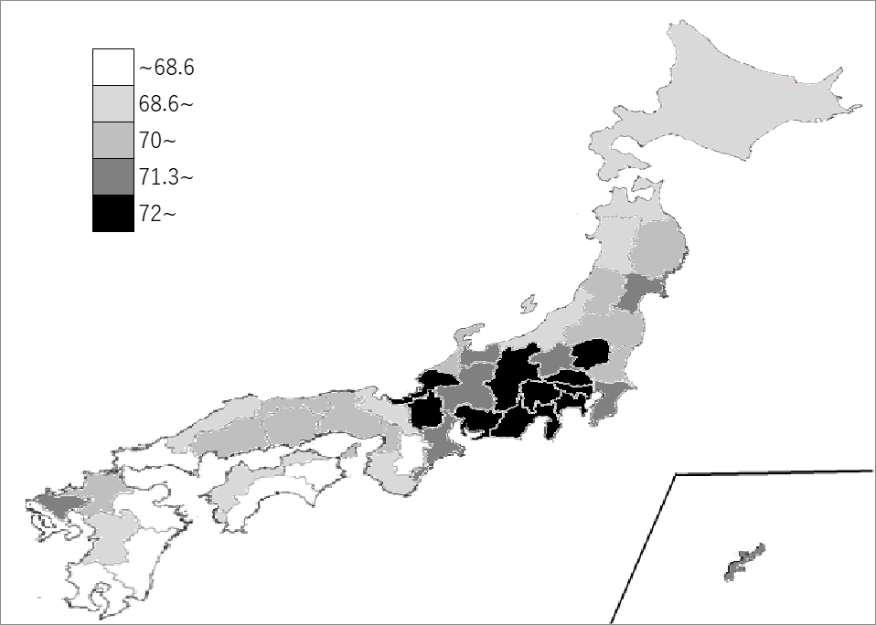
千葉県の推移
平成12年 | 78 | 7
平成17年 | 76.6 | 8
平成22年 | 75 | 7
平成27年 | 71.3 | 11
令和2年 | 71.8 | 11

《備 考》 ・資料出所 総務省統計局「令和2年国勢調査」 ・算出方法 労働力人口÷15歳以上人口 ・参 考 千葉県の男性の労働力人口は、1,670,918人で6位です。全国は、32,925,925人。 注）数値は15歳以上人口から労働力状態「不詳」を除いて算出しています。

